상품제안서
송월 CM포라인 30수 150g 2매세트 | 상품코드: S20918

 |  |  |  |  |  |  | 02-713-8555 | www.synergygift.co.kr
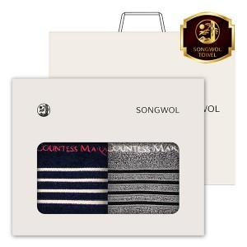

【상세/제작정보】 | <p><span style="font-size: 14pt;">※ 자수인쇄 디자인에 따라 인쇄비 편차 발생 됩니다.</span></p>

【인쇄/포장옵션】 | 실크, 자수 / 포장지포장

【공급단가】 | 수량 | 50~ | 100~ | 500~ | 1,000~ | 2,000~
*VAT별도 | 단가 | 11,410원 | 10,790원 | 10,270원 | 10,000원 | 9,830원

【상품 URL】 | https://www.synergygift.co.kr:443/src/goods_detail.php?gdno=20918

